需求方案
任务类型 | 任务模块 | 功能菜单 | 调整类型 | 调整内容
1.融逸金链小程序 （BMS版） | 1.1项目 | 特批申请 | 修改 | 1、详情页面，融资利率信息依币种展示 | 店铺特批准入
 |  | 特批审批 | 修改 | 1、详情页面，融资利率信息依币种展示
 |  | 特批申请查询 | 修改 | 1、详情页面，融资利率信息依币种展示 2、历史数据的融资利率对应的币种对应授信币种
2.业务管理平台 | 2.1业务管理 | 特批申请查询 | 修改 | 1、详情页面，融资利率信息依币种展示 2、历史数据的融资利率对应的币种对应授信币种
3.公共部分 | 3.1接口 | / | 修改 | 1、风控平台与融逸金链平台/BMS的交互接口：同步授信信息、获取客户及额度信息接口中融资币种、融资利率调整成集合推送

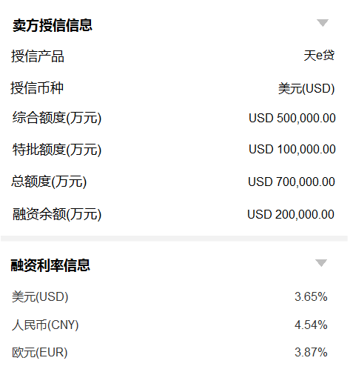
调整后参考如下：

需求明细
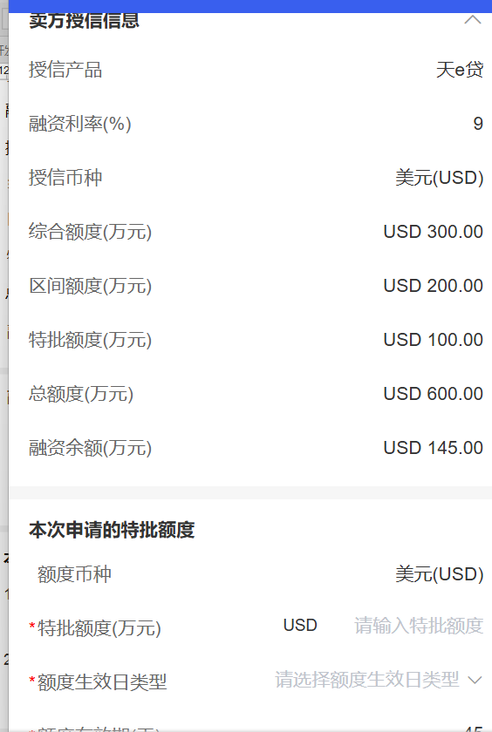
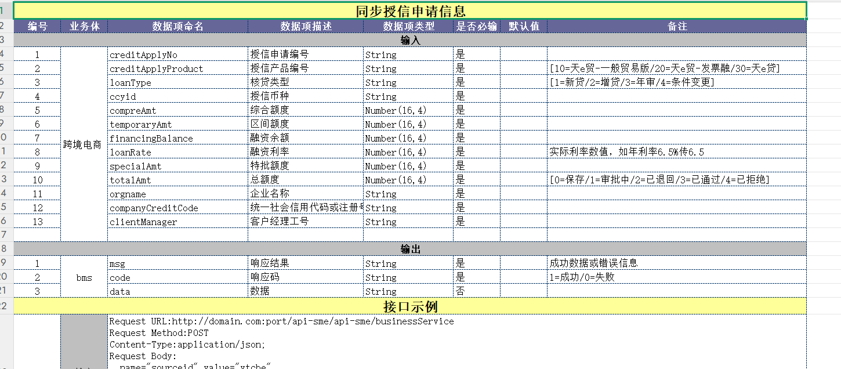
任务类型 | 任务模块 | 功能菜单 | 调整类型 | 调整内容
1.融逸金链小程序 （BMS版） | 1.1项目 | 特批申请 | 修改 | 1、详情页面，针对申请类型为：店铺特批准入(授信前)、特批额度申请、店铺特批准入(授信后)，在卖方授信信息模块下方增加【融资利率信息】模块，依据币种展示对应的利率 2、卖方授信新模块，拿掉“融资利率”字段
 |  | 特批审批 | 修改 | 1、详情页面，针对申请类型为：店铺特批准入(授信前)、特批额度申请、店铺特批准入(授信后)，在卖方授信信息模块下方增加【融资利率信息】模块，依据币种展示对应的利率 2、卖方授信新模块，拿掉“融资利率”字段
 |  | 特批申请查询 | 修改 | 1、详情页面，针对申请类型为：店铺特批准入(授信前)、特批额度申请、店铺特批准入(授信后)，在卖方授信信息模块下方增加【融资利率信息】模块，依据币种展示对应的利率 2、卖方授信新模块，拿掉“融资利率”字段
2.业务管理平台 | 2.1业务管理 | 特批申请查询 | 修改 | 1、详情页面，针对申请类型为：店铺特批准入(授信前)、特批额度申请、店铺特批准入(授信后)，在卖方授信信息模块下方增加【融资利率信息】模块，依据币种展示对应的利率 2、卖方授信新模块，拿掉“融资利率”字段
3.公共部分 | 3.1接口 | / | 修改 | 1、风控平台与融逸金链平台/BMS的交互接口：同步授信信息、获取客户及额度信息接口中融资币种、融资利率调整成集合推送
4、其他 |  | 历史数据修复 | 修改 | 1、历史数据的融资利率为对应的币种对应授信币种
 |  |  |  | 在途数据——上线需查询是否有，有就同步修复
调整后参考如下：

